关系图
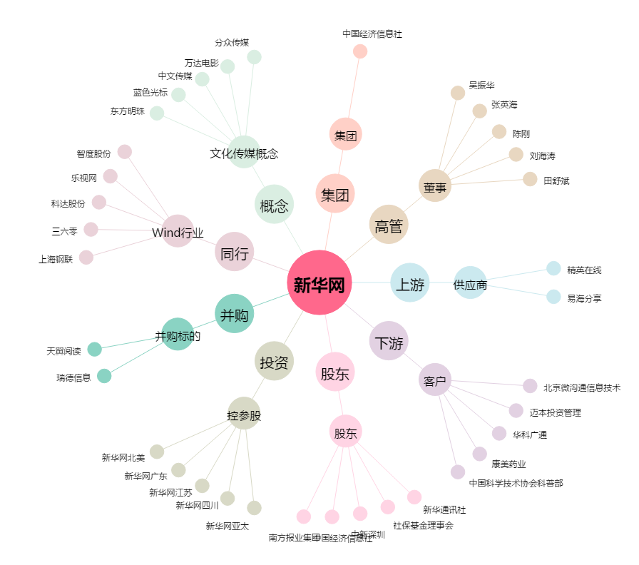
新华网[603888.SH] - 关系概览图

